Sheet1
TakeProfit

Người thực hiện: |  |  | thangbk236
Ngày lên kế hoạch: |  |  | 2021-03-10

Bản kế hoạch này sẽ được cập nhật theo đường link github |  |  |  | https://github.com/thangbk236/QuanTriFx
Mỗi người nên tự tạo ra bản kế hoạch trade cho riêng mình
Chưa kiếm được tiền từ thị trường nên phải đi viết tài liệu để quản trị rủi cho cho những người mới bắt đầu

Donate USDT Binance Smart Chain (BEP20) |  |  | 0xed05b97f46e60a7a65605eaba9a4b502d32f9510

Nội Dung |  |  | TakeProfit |  |  | Lĩnh ngộ tinh túy thị trường

Tất cả các tài liệu chỉ viết ví dụ cho trường hợp là tăng, còn giảm thì cũng tương tự

 | Takeprofit như nào
 | Đặt profit tào lao sẽ làm cho lệnh chưa hit profit thì đã ăn ngay stoploss rồi nên cần phải tìm ra cách đặt profit hợp lý tùy theo hoàn cảnh thị trường để đem lại lợi nhuận cho trader
 | Khi giá phá đỉnh(breakout) thì sẽ đi đâu về đâu

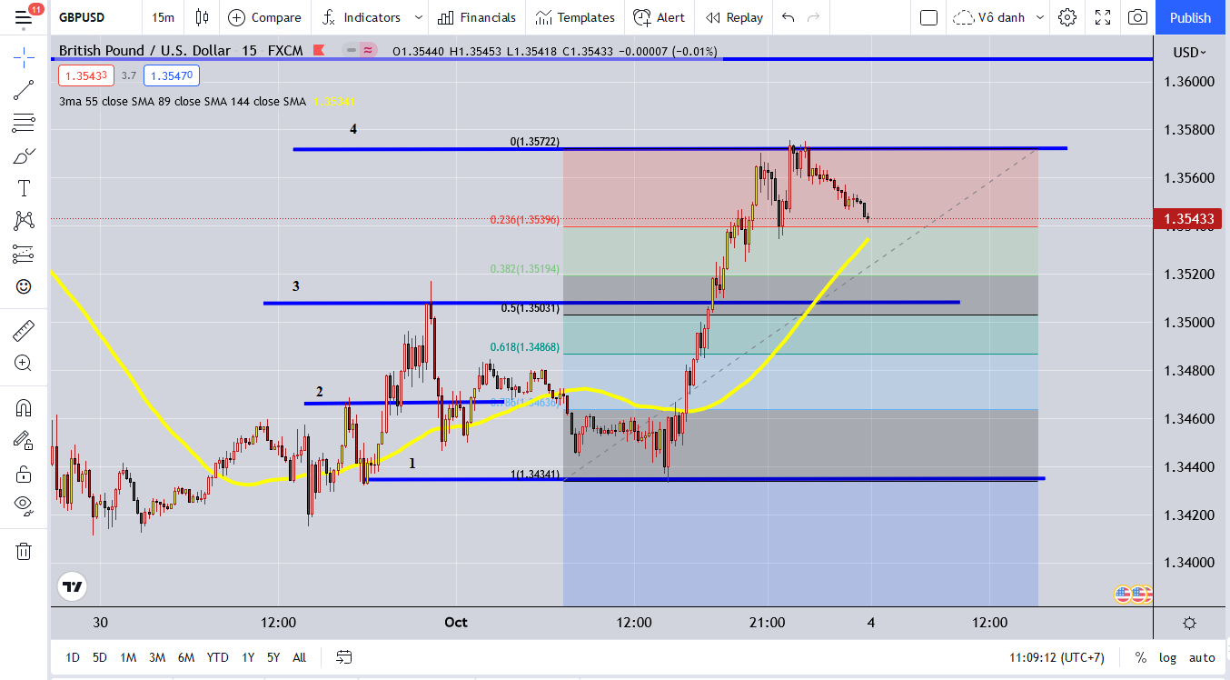

 |  | Khi giá phá đỉnh nào thì ta sẽ kẻ đường ngang đỉnh đó ra và đường đáy tạo nên cái đỉnh đó ra
 |  | Thế sau khi phá xong thì giá sẽ đi đâu về đâu
 |  | Vâng, ta sẽ lấy x2 khoảng cách từ cái đáy mới(ngưỡng 1) đến cái đỉnh(ngưỡng 2) mà đã phá vỡ đó là sẽ ra điểm profit(ngưỡng 3) (ví dụ)
 |  | Chính xác là x2 nha
 |  | Phép màu ở đây
 |  | Một là nó đi đến cái đỉnh thì bật lại(Falsebreak)
 |  | Hai là nó phá đỉnh và đi đến vùng x2 đó(Breakout)
 |  | Tương tự với phe bán
 |  | Phép màu là đây
 |  | Cơm áo gạo tiền là đây
 |  | Nhiều người không biết thì sẽ cứ để lệnh đó thế là nó lên rồi nó lại test lại nơi bắt đầu nên sẽ hit stoploss rồi giá lại chạy đi tiếp nhịp mới
 |  | Như hình là nó phá vỡ ngưỡng 2, đi đến ngưỡng 3 và lại retest lại ngưỡng 2
 |  | Thấy quen thuộc không nào, ai chả tùng dính cảnh này mấy lần
 |  | Quy luật retest của thị trường là gì |  | Vừa phá qua sẽ có vài nến để retest, nếu đủ mạnh thì sẽ retest thành công(breakout) và đi tiếp, nếu không đủ mạnh thì sẽ bị bật ngược trở lại(failbreak)
 |  |  |  | Sau khi phá xong một thời gian thì sẽ lại retest lại cái vùng đã phá đó 1 lần nữa, đó là sóng hồi trong xu hướng lớn
 |  |  |  |  | nó cũng tương tự như nến retest khi vừa phá qua thôi, nhưng chẳng qua nó là nến retest của nến ở timeframe lớn nên nó lâu
 |  |  |  |  | và nó cũng chỉ retest lại những cái đỉnh ở timeframe tương ứng
 |  |  |  | Nghĩa là có 2 lần retest nha, 1 lần ngay tại thời điểm phá(timeframe nhỏ) và lần tiếp theo là sau khi giá đi được đến vùng x2 thì sẽ retest lại(timeframe lớn)
 |  |  |  | (cái x2 chỉ là tương đối thôi, nhiều khi thị trường mạnh quá có thể x3, x4)
 |  |  |  | Vì cái x3 x4 này mà nhiều người ăn ngay quả đu đỉnh, đánh ngược xu hướng nè, do thấy giá tăng mà tưởng đó là đỉnh nên nhảy vào sell là toang thôi
 |  |  |  | Vì sao có x3 x4 ư, bật khung thời gian lớn hơn, tìm đến những cái đỉnh xa xăm trước đó,
 |  |  |  | vâng, có khi nó đã phá vỡ một cái đỉnh xa xa nào đó và nó sẽ tuân theo quy luật x2 từ cái đỉnh đó
 |  |  |  | đó là phản ứng dây chuyền, phá đỉnh gần nhất, x2 đỉnh đó, thành ra phá đỉnh xa hơn tí, thành ra lại x2 tiếp, rồi lại phá đỉnh xa hơn nữa, rồi lại x2
 |  |  |  | đó thể hiển cho sự hội tụ lâu ngày, tạo ra chuỗi phản ứng dây chuyền
 |  |  |  | nhìn vào hình trên khi giá retest lại ngưỡng 1 lần thứ 2 thì nó tạo ra rất nhiều cái đỉnh trước đó, và khi nó phá cái đỉnh nho nhỏ gần đó thì tạo ra phản ứng dây chuyền

 |  | Thế giao dịch như thế nào
 |  |  | Chờ giá phá vỡ cái đỉnh đó
 |  |  | Sau đó chờ giá retest lại vùng đã phá vỡ
 |  |  | Khi đó sẽ xuất hiện nến đỏ
 |  |  | Chờ đến khi nến vàng hay nến đảo chiều xuất hiện
 |  |  | Nếu cái nến vàng hay nến đảo chiều bao được cái nến đỏ trước đó là ngon nhất do nó thể hiện lực mua mạnh hơn lực bán
 |  |  | Vào lệnh buy ở cái nến vàng hay đảo chiều được hình thành
 |  |  | Chú ý cái nến vàng hay nến đảo chiều nên nằm trên cái đỉnh vừa phá vỡ, nếu không có thể ăn ngay failbreak
 |  |  | Stoloss dưới cái nến retest hay nến đỏ thấp nhất
 |  |  | Takeprofit ở vùng x2 từ cái đỉnh được phá vỡ
 |  |  | Tương tự với lệnh sell

 |  |  | Kèo ngon khi nào
 |  |  | Kèo ngon là khoảng cách giữa cái đáy và cái đỉnh phá vỡ lớn
 |  |  | Nếu nhỏ quá thì giá đi được ít và đảo chiều quay lại test cái vùng vừa phá vỡ đó

